Formulas
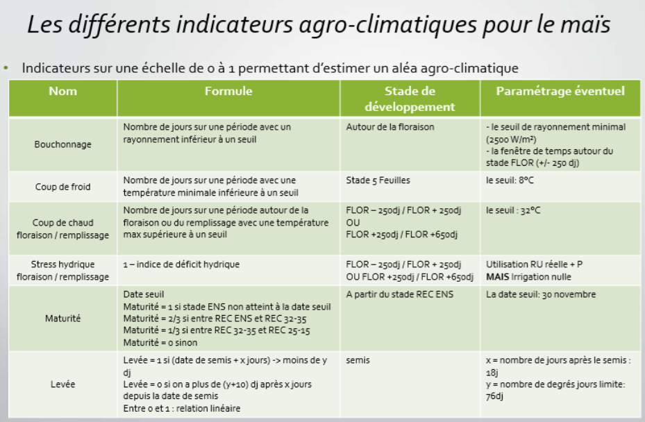
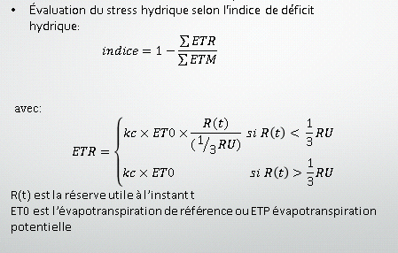

ETP | Evapotranspiration Potentielle du sol
ETM | Evapotranspiration Maximale de la plante + sol
ETR | Evapotranspiration Réelle plante + sol
ET0 | Evapotranspiration Potentielle du sol?
Kc | Coefficient cultural, dépend de la plante et de son stade de croissance ; prend en compte la partie de l'eau qui est potentiellement évaporée par le sol?
RU | réserve totale du sol
RFU | Réserve d'eau facilement utilisable? (1/3 de la RU?)

